Lisez-moi
Accès et modalités de prise en charge des thérapeutiques anticancéreuses
Date de mise à jour du Document: 02/12/2025

>> Accédez au tableau <<

Présentation
Ce fichier permet de répertorier la liste des spécialités pharmaceutiques disponibles dans le traitement des cancers à la date de mise à jour. Cette liste rappelle pour l'ensemble des spécialités et Dénomination Commune Internationale (DCI) : ● les indications en fonction du statut (Autorisation de Mise sur le Marché (AMM), accès précoce (AAP) et accès compassionnel (AAC) ● les avis de la Commission de Transparence de la Haute Autorité de Santé (HAS) : Service Médical Rendu (SMR) et Amélioration du service Médical Rendu (ASMR) ● l'agrément aux collectivités ● les modalités de remboursement en ville et à l'hôpital ● l'existence de génériques et de biosimilaires ● le cas échéant, l'existence de fiches de bon usage des anticancéreux oraux

Quelques définitions et liens utiles

Autorisation de Mise sur le Marché (AMM)
Délivrée soit par l'ANSM, soit par la Commission européenne pour certains médicaments (notamment les médicaments biologiques, les médicaments innovants ou orphelins). Délivrée soit par l'ANSM, soit par la Commission européenne pour certains médicaments (notamment les médicaments biologiques, les médicaments innovants ou orphelins). Sauf exception, cette AMM est valable 5 ans au bout desquels elle peut être renouvelée pour une période illimitée à la demande du titulaire. Lien vers les RCP des médicaments :
http://base-donnees-publique.medicaments.gouv.fr/
http://agence-prd.ansm.sante.fr/php/ecodex/index.php
https://www.ema.europa.eu/en

Autorisation d’accès précoce, autorisation d’accès compassionnel et cadre de prescription compassionnelle
La loi de financement de la sécurité sociale (LFSS) pour 2021 a posé les bases d’une refonte totale de l’actuel système dérogatoire d’accès et de prise en charge des médicaments faisant l’objet d’autorisations temporaires d’utilisation (ATU) et de recommandations temporaires d’utilisation (RTU) tout en garantissant la pérennisation des accès pour les patients.
Depuis le 1er Juillet 2021, deux nouveaux dispositifs sont rentrés en vigueur: 1) l' accès précoce AP qui vise les médicaments répondant à un besoin thérapeutique non couvert, susceptibles d’être innovants et pour lesquels le laboratoire s’engage à déposer une autorisation de mise sur le marché (AMM) ou une demande de remboursement de droit commun ; L'accès précoce regroupe l'accès précoce pré-AMM (ex ATU de cohorte et ATU extension d'indications) et l'accès précoce post-AMM (ex accès direct post AMM) 2) l’accès compassionnel AC qui vise les médicaments non nécessairement innovants, qui ne sont initialement pas destinés à obtenir une AMM mais qui répondent de façon satisfaisante à un besoin thérapeutique non couvert. L’accès compassionnel cible des besoins médicaux auxquels peuvent répondre des médicaments pour lesquels le laboratoire n’a pas de stratégie commerciale. -Soit cet accès compassionnel est demandé pour un médicament non autorisé et non disponible en France par un prescripteur hospitalier pour un patient nommément désigné sous réserve que l’ANSM soit en capacité de présumer d’un rapport bénéfice/risque favorable pour une maladie grave, rare ou invalidante : c’est une autorisation d’accès compassionnel nominative (AAC). Il est prévu que l’ANSM puisse octroyer une autorisation d’accès compassionnel, sur demande d’un médecin prescripteur, pour des médicaments qui font l’objet de recherche clinique dans une indication considérée à un stade très précoce: c’est l’accès compassionnel « pré-précoce » ou « très précoce » -Soit il s’agit de l’encadrement d’une pratique, à l’initiative de l’ANSM, en vue de sécuriser une pratique de prescription hors-AMM d’un médicament disponible en France, disposant d’une AMM dans d’autres indications, lorsqu’il fait l’objet d’une prescription hors AMM bien établie sur le territoire français : c’est un cadre de prescription compassionnelle (CPC).
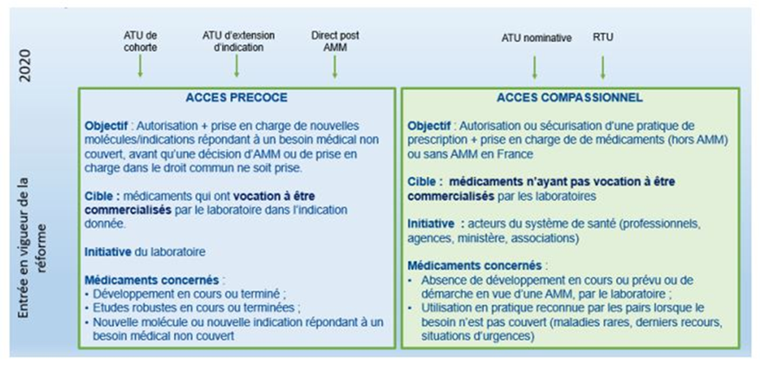
Financement des médicaments bénéficiants de ces accès: Les médicaments bénéficiant d’un accès précoce ou compassionnel sont pris en charge automatiquement par l’Assurance Maladie dès l’octroi de l’autorisation ou du cadre de prescription. Concernant les médicaments sous accès précoce et compassionnel rétrocédés, le financement est défini par les conditions définies à l'article L. 162-16-5-2 du code de la sécurité sociale : prise en charge par les collectivités, rétrocession avec prise en charge à 100 % par l'assurance maladie.
Deux tableaux référentiels listent les produits faisant l’objet d’accès précoce et compassionnel et leur codes indications sur le site du Ministère (à retrouver dans la rubrique "liens et documentations utiles") : - produits basculés en AAP - produits basculés en AAC et CPC https://solidarites-sante.gouv.fr/soins-et-maladies/medicaments/professionnels-de-sante/autorisation-de-mise-sur-le-marche/article/autorisation-d-acces-precoce-autorisation-d-acces-compassionnel-et-cadre-de
Lien sur le site l'ATIH:
https://www.atih.sante.fr/medicament-en-aap-aac-et-cpc-ex-atu-et-post-atu
Liens sur le site de l'ANSM :
Référentiel des spécialités en accès dérogatoire
Demande d'autorisation d’accès compassionnel
Liens sur le site de la HAS :
Accès précoce à un médicament
Liste des protocoles d’utilisation thérapeutique et de recueil de données en cours et terminés

Avis commission transparence HAS : SMR ASMR
La CT est chargée d’évaluer les médicaments afin d’éclairer les pouvoirs publics sur le bien-fondé de leur remboursement et sur la fixation de leur prix. La CT rend un avis sur le service médical rendu (SMR), critère qui permet d’apprécier le bien-fondé du remboursement et l’amélioration du service médical rendu (ASMR) apportée par le médicament, critère utilisé pour la fixation du prix.
https://www.has-sante.fr/jcms/p_3281266/fr/avis-et-decisions-sur-les-medicaments
Comprendre l’évaluation des médicaments
Un outil recensant l'ensemble des avis SMR/ASMR donnés dans les commissions de transparence est mis à disposition des établissements à l'adresse suivante: Il est possible d'ultiliser le filtre ATC pour ne sélectionner que les anticancéreux.
http://www.omedit-hdf.arshdf.fr/bon-usage/medicaments/smr-et-asmr/

Agrément aux collectivités :
Pour être achetés et utilisés à l’hôpital, les médicaments doivent être inscrits sur la liste des spécialités pharmaceutiques agréées à l’usage des collectivités et divers services publics. Cette liste est établie par les ministres chargés de la santé et de la sécurité sociale, après avis de la Haute Autorité de Santé (HAS).

Liste en sus MCO/HAD/SMR
La liste en sus permet la prise en charge par l’assurance maladie de spécialités pharmaceutiques, pour certaines de leurs indications thérapeutiques, en sus des tarifs d’hospitalisation, lorsque ces indications présentent un caractère innovant. Cette liste est fixée par arrêté des ministres chargés de la santé et de la sécurité sociale et précise les seules indications concernées, conformément à l’article L. 162-22-7 du code de la sécurité sociale. Depuis 2016, l’inscription d'une spécialité pharmaceutique sur la liste en sus impose de préciser les indications de l’AMM ouvrant droit à ce mode de prise en charge après évaluation ou ré-évaluation, par la Commission de Transparence de la HAS, du Service Médical Rendu (SMR) et de l'Amélioration du service médical rendu (ASMR).
Décret n° 2016-349 du 24 mars 2016 relatif à la procédure et aux conditions d'inscription des spécialités pharmaceutiques sur la liste mentionnée à l'article L. 162-22-7 du code de la sécurité sociale
https://sante.gouv.fr/soins-et-maladies/medicaments/professionnels-de-sante/autorisation-de-mise-sur-le-marche/la-liste-en-sus/article/procedure-d-inscription-et-de-radiation-d-une-specialite-pharmaceutique
Depuis le 1er mars 2019, un code correspondant à l’indication dans laquelle le médicament est prescrit doit être renseigné dans le FICHCOMP pour que la facture soit valorisée lorsque l’indication est inscrite sur la LES. Une notice explicative et les codes indications mis à jour mensuellement figurent à l'adresse suivante:
https://solidarites-sante.gouv.fr/soins-et-maladies/medicaments/professionnels-de-sante/autorisation-de-mise-sur-le-marche/la-liste-en-sus/article/referentiel-des-indications-des-specialites-pharmaceutiques-inscrites-sur-la
Sur le site de l'ATIH vous trouverez le référentiel UCD des indications des spécialités pharmaceutiques inscrites sur la liste en sus
https://www.atih.sante.fr/unites-communes-de-dispensation-prises-en-charge-en-sus

Liste en sus SMR
L’article L.162-23-6 du code de la sécurité sociale prévoit la mise en place d’une liste en sus propre au champ des SMR. L'inscription sur la nouvelle liste se fait par indication thérapeutique, après demande des laboratoires auprès des ministres chargés de la santé et de la sécurité sociale.
Décret n° 2022-597 du 21 avril 2022 relatif à la réforme du financement des activités de soins de suite et de réadaptation
Depuis le 1er juillet 2023, les médicaments inscrits sur la liste spécifique SMR doivent être déclarés dans le PMSI avec un code LES spécifique (non bloquant pour la valorisation). Les spécialités inscrites sur la liste en sus MCO sont réputées inscrites sur la liste en sus SMR. Une notice explicative et les codes indications mis à jour mensuellement sont disponibles sur le site du ministère.
https://solidarites-sante.gouv.fr/soins-et-maladies/medicaments/professionnels-de-sante/autorisation-de-mise-sur-le-marche/la-liste-en-sus/article/referentiel-des-indications-des-specialites-pharmaceutiques-inscrites-sur-la

Liste des traitements coûteux (TC) en HAD
Depuis 2015, un recueil d’information concernant les données de consommation et de prix de certains médicaments ne figurant pas sur la liste en sus MCO-HAD, ni sur les listes AAC/AAP/CPC a été mis en place pour les HAD. Une méthodologie a été élaborée afin de définir les critères d’inscription et de radiation de la liste des traitements coûteux en HAD et les modalités de mise à jour (liste fermée, mise à jour tous les ans qui entre en vigueur au 1er janvier de chaque année). Ce dispositif apporte un soutien financier (enveloppe fermée financée en crédits aides à la contractualisation), attribué au prorata des consommations remontées par les HAD dans le FICHCOMP sur la base du prix d’achat par UCD.
...

